Теория
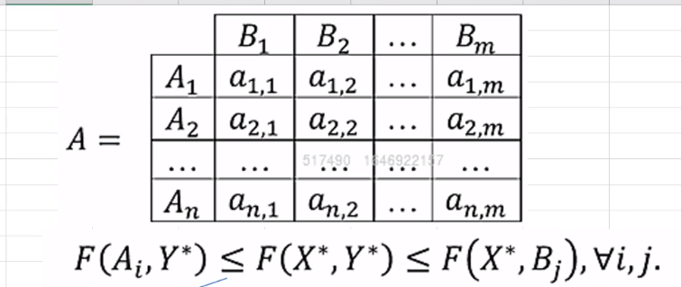

F(A1,Y) = a11*y1 + a12*y2 +…+a1m*ym<=V |  | F(X,B1) = a11*x1 + a21*x2 +…+an1*xn >= V
F(A2,Y) = a21*y1 + a22*y2 +…+a2m*ym<=V |  | F(X,B2) = a12*x1 + a22*x2 +…+an2*xn >= V
… |  | …
F(An,Y) = an1*y1 + an2*y2 +…+anm*ym<=V |  | F(X,Bm) = a1m*x1 + a2m*x2 +…+anm*xn >= V

Разделим всё на V |  | Разделим всё на V
Сделаем замену yj/V = yj` |  | Сделаем замену xi/V = xi`

F(A1,Y)/V = a11*y`1 + a12*y`2 +…+a1m*y`m<=1 |  | F(X,B1)/V = a11*x`1 + a21*x`2 +…+an1*x`n >= 1
F(A2,Y)/V = a21*y`1 + a22*y`2 +…+a2m*y`m<=1 |  | F(X,B2)/V = a12*x`1 + a22*x`2 +…+an2*x`n >= 1
… |  | …
F(An,Y)/V = an1*y`1 + an2*y`2 +…+anm*y`m<=1 |  | F(X,Bm)/V = a1m*x`1 + a2m*x`2 +…+anm*x`n >= 1

Целевая функция |  | Целевая функция
y1+y2+ … + ym =1 |  | x1+x2+ … + xn =1
Разделим на V |  | Разделим на V
y`1 + y`2 +…+ y`m = 1/V |  | x`1 + x`2 +…+ x`n = 1/V
Переменные yj выбирает В, для него V - это проигрыш
V -> min |  | V -> max
1/V -> max |  | 1/V -> min

Z = y`1 + y`2 +…+ y`m -> max |  | Z = x`1 + x`2 +…+ x`m -> min

Решаем задачу |  | Решаем задачу
Z, y`j |  | Z, x`i

Возвращаемся к исходным переменным |  | Возвращаемся к исходным переменным
V = 1/Z |  | V = 1/Z
yj = V*y`j |  | xi = V*x`i

 | Замечание , еслти V отрицательна, то при деление нужно менять знак неравенства
 | Но мы не можем гарантировать, чтобы V была меньше нуля
 | Прибавляем константу к элментам матрицы, чтобы избавиться от отриц. Значений
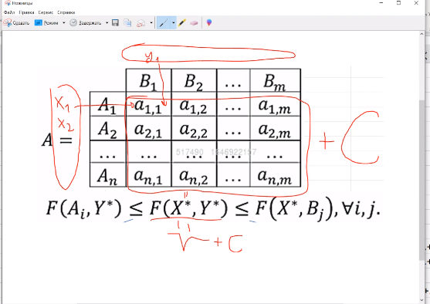
 | Тогда в ответе будет V = V - C

Задание семинара
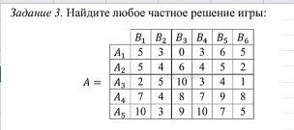
 |  |  |  |  |  |  |  |  | Y | 0.037037037037 | 0.18518518519 | 0 | 0 | 0 | 0 |  |  |  |  | Y
 |  |  |  |  |  |  |  | X |  | B1 | B2 | B3 | B4 | B5 | B6 |  |  |  |  | 0.16666666667 | 0.83333333333 | 0 | 0 | 0 | 0
 |  |  |  |  |  |  |  | 0 | A1 | 5 | 3 | 0 | 3 | 6 | 5 |  |  |  | X
 |  |  |  |  |  |  |  | 0 | A2 | 5 | 4 | 6 | 4 | 5 | 2 |  |  |  | 0
 |  |  |  |  |  |  |  | 0.11111111111 | A3 | 2 | 5 | 10 | 3 | 4 | 1 |  |  |  | 0
 |  |  |  |  |  |  |  | 0.11111111111 | A4 | 7 | 4 | 8 | 7 | 9 | 8 |  |  |  | 0.5
 |  |  |  |  |  |  |  | 0 | A5 | 10 | 3 | 9 | 10 | 7 | 5 |  |  |  | 0.5
 |  |  |  |  |  |  |  |  |  |  |  |  |  |  |  |  |  |  | 0

 |  |  |  |  |  |  |  | F(A1,Y)/V= | 0.74074074074 | <=1 | Z= | 0.22222222222 | -> max |  | F(X,B1)/V | F(X,B2)/V | F(X,B3)/V | F(X,B4)/V | F(X,B5)/V | F(X,B6)/V
 |  |  |  |  |  |  |  | F(A2,Y)/V= | 0.92592592593 | <=1 |  |  |  |  | 1 | 1 | 2 | 1.1111111111 | 1.4444444444 | 1
 |  |  |  |  |  |  |  | F(A3,Y)/V= | 1 | <=1 |  |  |  |  | >=1 | >=1 | >=1 | >=1 | >=1 | >=1
 |  |  |  |  |  |  |  | F(A4,Y)/V= | 1 | <=1
 |  |  |  |  |  |  |  | F(A5,Y)/V= | 0.92592592593 | <=1
 |  |  |  |  |  |  |  |  |  |  | V = | 4.5 |  |  |  |  | Z= | 0.222222 | к -> min

 |  |  |  |  |  |  |  |  |  |  | Ответ: X = (0; 0; 0,5;0,5; 0), Y = (0,1667; 0,8333; 0; 0; 0)- оптимальные стратегии, V = 4,5 - цена игры

### | ### | ### | ### | ### | ### | ### | ### | ### | ### | ### | ### | ### | ### | ### | ### | ### | ### | ### | ### | ### | ### | ### | ### | ### | ### | ### | ### | ### | ###
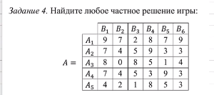

 |  |  |  |  |  |  |  |  |  | Y | 0 | 0.092105263158 | 0.11842105263 | 0 | 0 | 0.013157894737 |  |  |  | Y
 |  |  |  |  |  |  |  |  | X |  | B1 | B2 | B3 | B4 | B5 | B6 |  |  | X | 0 | 0.41176470588 | 0.52941176471 | 0 | 0 | 0.058823529412
 |  |  |  |  |  |  |  |  | 0.052631578947 | A1 | 9 | 7 | 2 | 8 | 7 | 9 |  |  | 0.23529411765
 |  |  |  |  |  |  |  |  | 0.0065789473684 | A2 | 7 | 4 | 5 | 9 | 3 | 3 |  |  | 0.029411764706
 |  |  |  |  |  |  |  |  | 0.013157894737 | A3 | 8 | 0 | 8 | 5 | 1 | 4 |  |  | 0.058823529412
 |  |  |  |  |  |  |  |  | 0.15131578947 | A4 | 7 | 4 | 5 | 3 | 9 | 3 |  |  | 0.67647058824
 |  |  |  |  |  |  |  |  | 0 | A5 | 4 | 2 | 1 | 8 | 5 | 3 |  |  | 0

 |  |  |  |  |  |  |  |  | F(A1,Y)/V= | 1 | <=1 | Z= | 0.22368421053 | -> max |  | F(X,B1)/V | F(X,B2)/V | F(X,B3)/V | F(X,B4)/V | F(X,B5)/V | F(X,B6)/V
 |  |  |  |  |  |  |  |  | F(A2,Y)/V= | 1 | <=1 |  |  |  |  | 1.6842105263 | 1 | 1 | 1 | 1.7631578947 | 1
 |  |  |  |  |  |  |  |  | F(A3,Y)/V= | 1 | <=1 |  |  |  |  | >=1 | >=1 | >=1 | >=1 | >=1 | >=1
 |  |  |  |  |  |  |  |  | F(A4,Y)/V= | 1 | <=1
 |  |  |  |  |  |  |  |  | F(A5,Y)/V= | 0.34210526316 | <=1
 |  |  |  |  |  |  |  |  |  |  |  | V = | 4.4705882353 |  |  |  |  | Z= | 0.223684 | -> min

 |  |  |  |  |  |  |  |  |  |  |  | Ответ: X =(0,235294118; 0,029411765; 0,058823529; 0,676470588; 0), Y = (0; 0,411764706; 0,529411765; 0; 0; 0,058823529) - оптимальные стратегии, V = 4,470588 - цена игры

### | ### | ### | ### | ### | ### | ### | ### | ### | ### | ### | ### | ### | ### | ### | ### | ### | ### | ### | ### | ### | ### | ### | ### | ### | ### | ### | ### | ### | ###
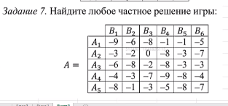

 |  |  |  |  |  |  |  |  |  | Y | 0 | 0 | 0 | 0 | 0 | 0 |  |  |  |  | Y | 0.099137931034 | 0 | 0 | 0.068965517241 | 0 | 0.056034482759
 |  |  |  |  |  |  |  |  | X |  | B1 | B2 | B3 | B4 | B5 | B6 |  |  |  | X |  | B1 | B2 | B3 | B4 | B5 | B6
 |  |  |  |  |  |  |  |  | 0 | A1 | -9 | -6 | -8 | -1 | -1 | -5 |  | ->(+10) |  | 0.086206896552 | A1 | 1 | 4 | 2 | 9 | 9 | 5
 |  |  |  |  |  |  |  |  | 0 | A2 | -3 | -2 | 0 | -8 | -3 | -7 |  | ->(+10) |  | 0.086206896552 | A2 | 7 | 8 | 10 | 2 | 7 | 3
 |  |  |  |  |  |  |  |  | 0 | A3 | -6 | -8 | -2 | -8 | -3 | -3 |  | ->(+10) |  | 0 | A3 | 4 | 2 | 8 | 2 | 7 | 7
 |  |  |  |  |  |  |  |  | 0 | A4 | -4 | -3 | -7 | -9 | -8 | -4 |  | ->(+10) |  | 0.051724137931 | A4 | 6 | 7 | 3 | 1 | 2 | 6
 |  |  |  |  |  |  |  |  | 0 | A5 | -8 | -1 | -3 | -5 | -8 | -7 |  | ->(+10) |  | 0 | A5 | 2 | 9 | 7 | 5 | 2 | 3

 |  |  |  |  |  |  |  |  | F(A1,Y)/V= | 1 | <=1 | Z= | 0.22413793103 | -> max |  | F(X,B1)/V | F(X,B2)/V | F(X,B3)/V | F(X,B4)/V | F(X,B5)/V | F(X,B6)/V |  |  | Y
 |  |  |  |  |  |  |  |  | F(A2,Y)/V= | 1 | <=1 |  |  |  |  | 1 | 1.3965517241 | 1.1896551724 | 1 | 1.4827586207 | 1 |  | X | 0.44230769231 | 0 | 0 | 0.30769230769 | 0 | 0.25
 |  |  |  |  |  |  |  |  | F(A3,Y)/V= | 0.92672413793 | <=1 |  |  |  |  | >=1 | >=1 | >=1 | >=1 | >=1 | >=1 |  | 0.38461538462
 |  |  |  |  |  |  |  |  | F(A4,Y)/V= | 1 | <=1 | V+10 = | 4.4615384615 |  |  |  |  |  |  |  |  |  | 0.38461538462
 |  |  |  |  |  |  |  |  | F(A5,Y)/V= | 0.71120689655 | <=1 |  |  |  |  |  |  |  |  |  |  |  | 0
 |  |  |  |  |  |  |  |  |  |  |  | V = | -5.5384615385 |  |  |  |  | Z= | 0.224138 | -> min |  |  | 0.23076923077
 |  |  |  |  |  |  |  |  |  |  |  |  |  |  |  |  |  |  |  |  |  |  | 0
 |  |  |  |  |  |  |  |  |  |  |  | Ответ: X =(0,384615385; 0,384615385; 0; 0,230769231; 0), Y = (0,442307692; 0; 0; 0,307692308; 0; 0,25) - оптимальные стратегии, V = -5,538461538 - цена игры

